Interface
Recopier la mise en forme
somme (ou fonction d'agrégat) automatique
Copier/couper/coller
séparateur de milliers
format Pourcentage
format Monétaire
tris (classement)
Rechercher/remplacer
Tous les formats
ajouter ou retirer une décimale
fusionner et centrer
Barre "Accueil" :

MENU
Accueil : collage, collage spécial, remplissage, effacement
Affichage : barre d'outil, barre de formule, barre d'état
Insertion : insérer une feuille, une colonne, une ligne, une image, gérer les noms
Format : formater les cellules, les lignes , les colonnes, ajuster la hauteur ou la largeur, masquer ou afficher une colonne
zone Nom : référence ou nom de la cellule active
barre de formule
 | Barre de formule :

SAISIE d'une VALEUR ou d'une FORMULE
Saisie directe (la souris sélectionne des cellules, les flèches déplacent la cellule active,…):
Edition dans la barre de formule (saisir ou modifier les références en tapant la lettre et le n° de ligne, les flèches permettent de se déplacer dans la formule):

Mise en forme
ligne de hauteur particulière
colonne de largeur particulière
4 cellules fusionnées, texte centré verticalement et horizontalement
Texte orienté à 90°

PIB par région française en 2007
 |  |  |  |  |  |  | A | 1
Région | PIB | hbt | PIB/hbt |  |  |  | B | 2
Alsace | 49,824 | 1,835,258 | 27,148
Aquitaine | 85,861 | 3,134,070 | 27,396
Collage normal
Auvergne | 33,069 | 1,338,017 | 24,715 |  |  |  | A | 1
Bourgogne | 42,422 | 1,626,914 | 26,075 |  |  |  | B | 2
Bretagne | 81,952 | 3,113,456 | 26,322
Centre | 66,339 | 2,519,720 | 26,328
Motifs gris, texte gras et centré
Collage spécial (valeur)
Champagne-Ardenne | 36,648 | 1,336,504 | 27,421 |  |  |  | A | 1
Corse | 7,039 | 281,890 | 24,970 |  |  |  | B | 2
Franche-Comté | 28,469 | 1,152,785 | 24,696
Ile-de-France | 533,564 | 11,603,765 | 45,982
Collage spécial (format)
Languedoc-Roussillon | 60,250 | 2,563,049 | 23,507
Bordure épaisse à l'extérieur, fine à l'intérieur
Limousin | 17,840 | 727,628 | 24,518
Lorraine | 56,397 | 2,343,519 | 24,065
Midi-Pyrénées | 76,610 | 2,794,044 | 27,419
Nord-Pas-de-Calais | 96,505 | 4,051,074 | 23,822
Basse-Normandie | 35,681 | 1,454,831 | 24,526
Haute-Normandie | 49,365 | 1,819,222 | 27,135
Pays de la Loire | 94,160 | 3,468,636 | 27,146
Picardie | 44,664 | 1,892,314 | 23,603
Poitou-Charentes | 43,220 | 1,726,395 | 25,035
Provence-Alpes-Côte d'Azur | 137,085 | 4,835,961 | 28,347
Valeur coupée si la cellule de droite n'est pas vide
Rhône-Alpes | 182,681 | 6,080,641 | 30,043
France Métropolitaine | 1,859,644 | 61,699,693 | 30,140
 |  | PIB en millions d"euros

2 cellules fusionnées, texte aligné à droite
 |  |  |  | COME Nicolas | 18 Bis Route de Chartres | 32500 | MARMANDE

 |  |  |  | COME Nicolas

 |  |  |  | COME Nicolas | 18 Bis Route de Chartres | 32500 | MARMANDE

Renvoyer à la ligne
 |  |  |  | COME Nicolas
Ajuster la cellule

Format de nombre
Format date:
Pourcentage
Standard
Monétaire
(2 décimales)
 | DS 1 | DM 1 | Exposé | DS 2 | Montant HT | 152.46 € | 0.00 € | -24.90 €
 | 2018-09-20 | 2018-10-05 | 2018-10-26 | 2018-11-19 | Taux TVA | 20.00% | 20.00% | 20.00%
GUITTET Anne-Claire | 8 | 7 | 7 | 16 | Montant TTC | 182.338572 | 0 | -4.88
MEZIERES Florian | 4 | 8 | 19 | 13 | Montant TTC | 182.34 € | 0.00 € | -4.88 €
JALANS Mélanie | 11 | 9 | 8 | 0 | Montant TTC | 182.34 € | - € | -4.88 €
Comptabilité
(2 décimales)
LEBOUCHER Doriane | 1 | 9 | 17 | 4
ANTOUNE Christian | 4 | 8 | 4 | 2
LE LONS Céline | 14 | 5 | 20 | 11
ITH Khemara | 12 | 7 | 8 | 5
FLEUREAU Véronique | 16 | 4 | 7 | 4
CHERON Julien | 18 | 10 | 6 | 17
TEXIER Florence | 10 | 8 | 13 | 8
LEROUX Laétitia | 5 | 11 | 2 | 14 | Nom : | COME Nicolas |  | COME Nicolas
SOUAVIN Mélanie | 14 | 11 | 13 | 17 | Sexe : | M |  | M
FARCY Mathieu | 4 | 17 | 5 | 14 | Date de naissance : | 1984-06-28 |  | 30861
GIRAUD Rodolphe | 19 | 7 | 3 | 3 | Adresse : | 18 Bis Route de Chartres |  | 18 Bis Route de Chartres
CUISY Nicolas | 2 | 16 | 18 | 20 | CP : | 02800 |  | 2800
COMPAIN Sandrine | 1 | 17 | 9 | 8 | Ville : | VERNOUILLET |  | VERNOUILLET
 |  |  |  |  | Tel : | 243159245 |  | 243159245
 |  |  |  |  | Salaire : | 1,620 € |  | 1620

Un nombre est aligné à droite, un texte à gauche
Format Nombre sans décimale ; la valeur de la cellule est 16,6 mais le format affiche 17 (toujours arrondi au plus proche)
Différents formats :
Standard
Standard
Date
Standard
Spécial, Code postal
Standard
Spécial, n° de tel
Monétaire

Tout en Standard

Même valeur (1), en haut en Texte, en bas en Nombre
 | 1
 | 1

Colonne trop étroite

En saisie, si le format est Standard, il devient automatiquement :
* Date, si Excel reconnaît une date
* Pourcentage, si un nombre est entré, suivi de %
Il est inchangé dans les autres cas, mais la valeur saisie est affichée comme un nombre ou un texte selon sa nature.
 |  |  |  |  |  |  |  |  | 1,500,000.00 €

Exercice 1
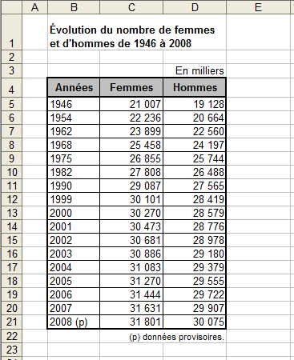

Exercice 2
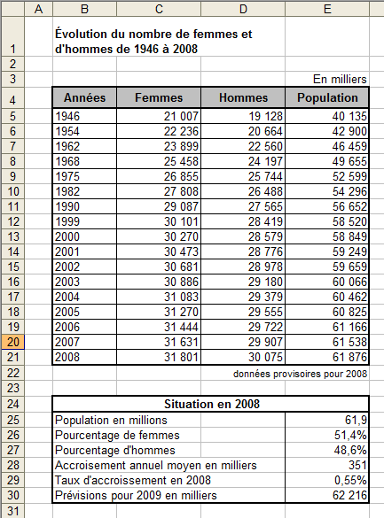

Exercice 3
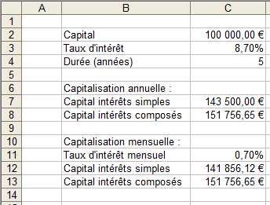

Valeurs d'entrée, les "données du problème", directement saisies

Valeurs de sortie issues de formule de calcul utilisant les valeurs d'entrée et éventuellement des valeurs de sortie

100000
8.70% | 0.7%
5 | 141856.12322
 | 151756.6463

